画面など
工番名：
案件名称：
顧客名称：
〇〇X-〇〇〇〇（顧客名 ＋ 案件名）

00_製作伝票

入力
フォルダ生成

01_見積もり

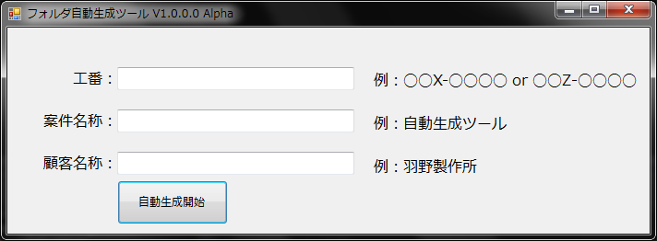

①

②

③

④

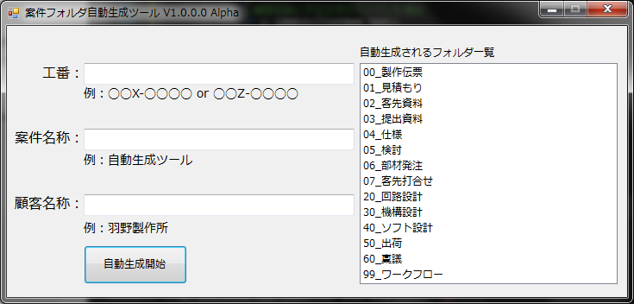

①

②

③

④

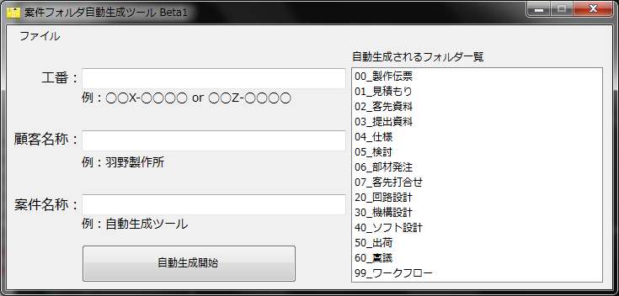

⑤
⑥

①

②

③

④

状態遷移表・図
 |  | イベント：遷移前から遷移後に移行するために行う出来事
 |  | 遷移後：イベントが発生した場合に、遷移する先のこと
 |  | None：何もしていない（遷移後に何もしていない）状態を表す
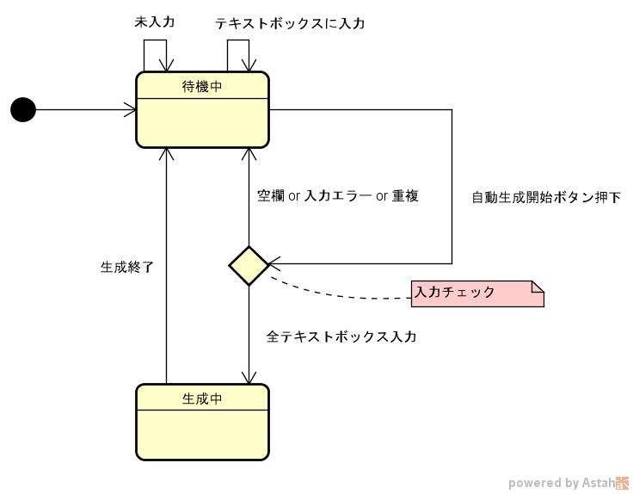
 | イベント | None | テキストボックスに入力した | 自動生成ボタン押下 |  | 生成終了 | 生成失敗 | 未入力 | テキストボックスに入力
遷移前
開始疑似状態 |  | - | - | - | - | - | - | - | -
待機中 |  | 待機中 | 待機中 | 待機中 （空欄 or 入力エラー or 重複） | 生成中 （全テキストボックス入力） | - | 待機中 | 待機中 | 待機中
選択疑似状態 |  | - | - | 待機中 （空欄 or 入力エラー or 重複） | 生成中 （全テキストボックス入力） | - | 待機中 | 待機中 | -
生成中 |  | 生成中 | - | - | - | 待機中（生成終了） | 待機中 | - | -

状態 |  | 内容
開始疑似状態 |  | フォームアプリを起動する前
待機中 |  | 初期状態
生成中 |  | 自動生成開始ボタン押下時
選択疑似状態 |  | 生成を始める前の入力チェックをする時

入力チェック |  |  | 内容
テキストボックス（工番） |  |  | ハイフンが抜けた時（例：18X(x)0123)
 |  |  | X or Zが抜けた時
 |  |  | X or Z単独の時
 |  |  | 18X or 18Zだけの時
 |  |  | 18X- or 18Z-だけの時
 |  |  | 18X-1 or 18X-12 or 18X-123の時
 |  |  | 3項目いずれかが空欄になっているとき
テキストボックス（案件名称） |  |  | 不正文字が入っている時

 |  |  | 3項目いずれかが空欄になっているとき
テキストボックス（顧客名称） |  |  | 不正文字が入っている時

 |  |  | 3項目いずれかが空欄になっているとき

